Thread
1. Định nghĩa, ưu nhược điểm của thread.

 | ✅ Thread là gì?
 |  | Thread (hay luồng) là đơn vị nhỏ nhất của một tiến trình (process) có thể được lập lịch và thực thi độc lập.
 |  | Một tiến trình có thể gồm một hoặc nhiều thread.
 |  | Các thread trong cùng một process chia sẻ tài nguyên: vùng nhớ (heap), file descriptors, code segment,...
 |  | Nhưng mỗi thread có ngăn xếp (stack) và bộ đếm chương trình (PC) riêng để thực thi độc lập.

 | ✅ Ưu điểm của Thread |  |  | ❌ Nhược điểm của Thread

 |  | Ưu điểm | Giải thích | Nhược điểm | Giải thích
 |  | Thực thi song song | Tận dụng CPU đa nhân, xử lý nhiều tác vụ cùng lúc. | ⚠️ Race condition | Do chia sẻ bộ nhớ, nhiều thread có thể ghi/đọc cùng biến gây lỗi.
 |  | Chia sẻ tài nguyên | Không cần IPC phức tạp (vì thread chia sẻ cùng memory space). | 🔒 Cần đồng bộ hóa | Phải dùng mutex, semaphore, atomic... dễ sai sót, bug khó tìm.
 |  | Tạo và hủy nhanh | Nhẹ hơn process, không cần clone toàn bộ vùng nhớ như fork. | 🔄 Deadlock, livelock | Nếu đồng bộ sai cách → treo hoặc vòng lặp vô tận.
 |  | Hiệu quả trong I/O-bound | Khi một thread chờ I/O (file, mạng...), thread khác có thể chạy. | 🔍 Debug khó hơn | Vì thread thực thi không tuần tự, bug có thể không tái hiện.
 |  | Dễ dùng cho GUI và Server | Giữ cho GUI responsive hoặc xử lý nhiều client cùng lúc. | ❗ Không cô lập lỗi | Lỗi trong một thread có thể crash cả process (vì cùng vùng nhớ).

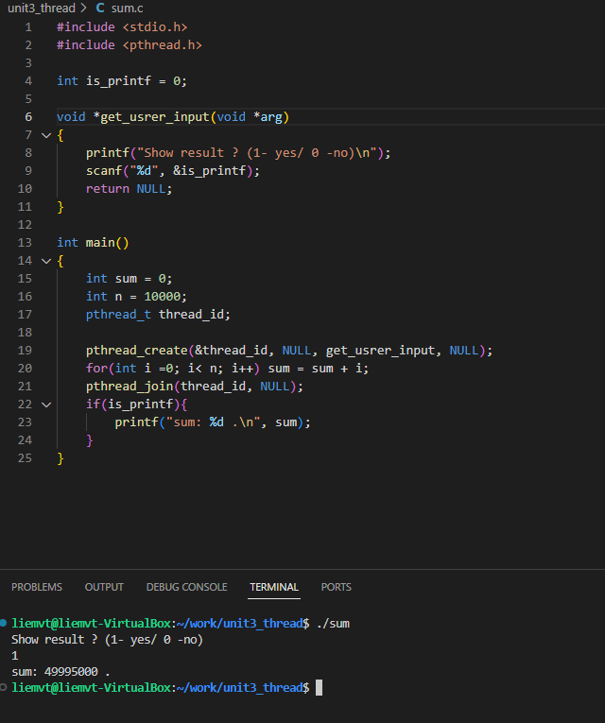
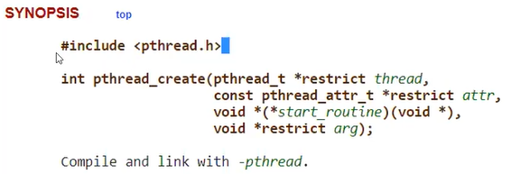
2. Lập trình multi-threading trong linux:
 | Yêu cầu:

các hàm liên quan đến tạo và kết thúc thread trong POSIX
 | 🔧 1. pthread_create()
 | ➤ Chức năng: Tạo một thread mới.
 | int pthread_create(pthread_t *thread, const pthread_attr_t *attr,
 | void *(*start_routine) (void *), void *arg);
 | thread: con trỏ đến pthread_t, nơi lưu ID của thread mới.
 | attr: thuộc tính thread (NULL là mặc định).
 | start_routine: hàm mà thread mới sẽ chạy.
 | arg: tham số truyền vào start_routine.
 | ✅ Trả về 0 nếu thành công, khác 0 nếu lỗi.
 |  | 🔹 Ví dụ:
 |  | void *print_msg(void *arg) {
 |  | printf("Hello from thread!\n");
 |  | return NULL;
 |  | }
 |  | pthread_t tid;
 |  | pthread_create(&tid, NULL, print_msg, NULL);

 | 🧷 2. pthread_join()
 | ➤ Chức năng: Chờ một thread kết thúc.
 | int pthread_join(pthread_t thread, void **retval);
 | thread: thread cần chờ.
 | retval: con trỏ để nhận giá trị trả về từ pthread_exit().
 | ✅ Giúp đảm bảo đồng bộ hóa – thread chính không kết thúc trước các thread con, giải phóng tài nguyên của thread con (vùng nhớ heap, FDT, ...).
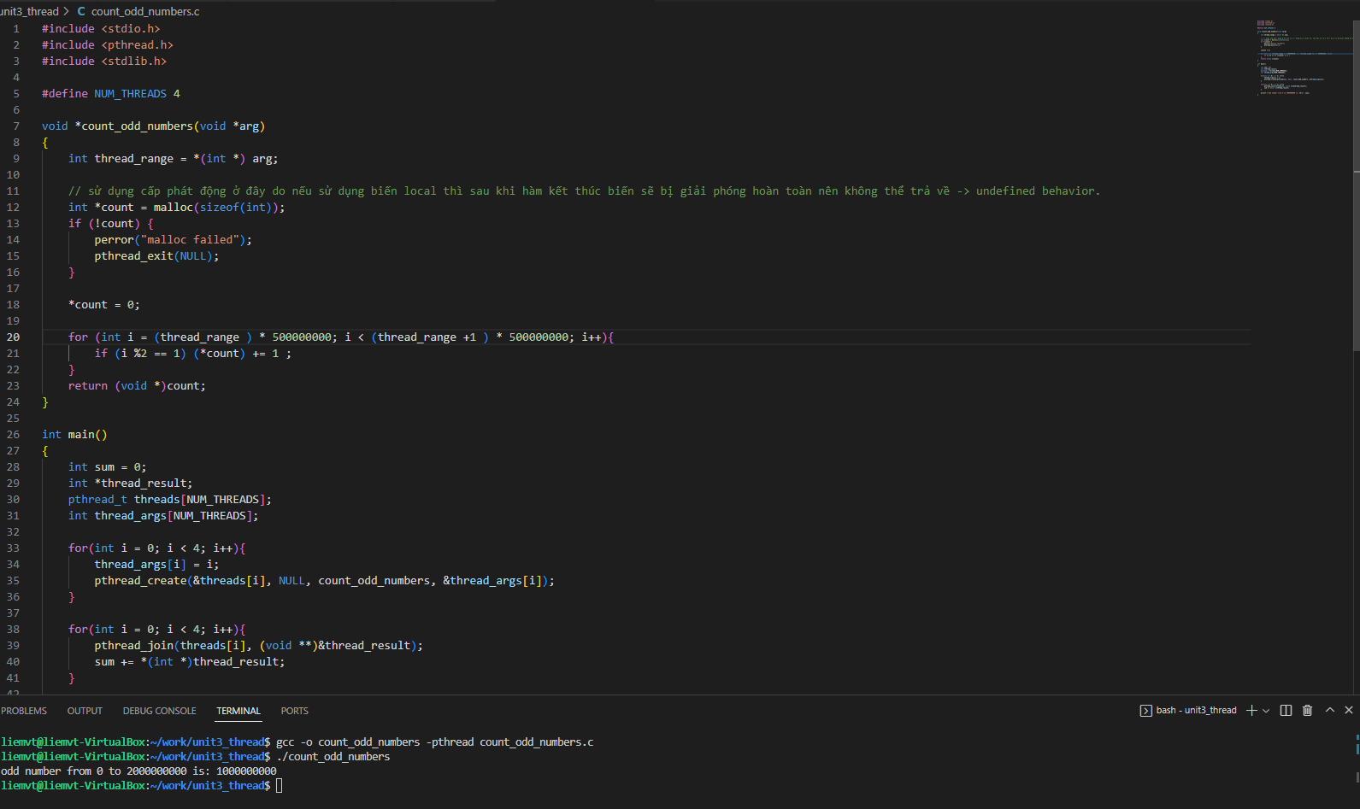
 |  | 🔹 Ví dụ:
 |  | void *work(void *arg) {
 |  | return (void *)42;
 |  | }

 |  | pthread_t tid;
 |  | pthread_create(&tid, NULL, work, NULL);

 |  | void *ret;
 |  | pthread_join(tid, &ret);
 |  | printf("Thread returned: %ld\n", (long)ret);
 | 🚪 3. pthread_exit()
 | ➤ Chức năng: Cho thread kết thúc một cách rõ ràng, trả về một giá trị cho pthread_join.
 | void pthread_exit(void *retval);
 | retval: giá trị muốn trả về cho thread đang chờ bằng pthread_join.
 | Nếu main() gọi pthread_exit(), chương trình vẫn tiếp tục chạy nếu còn threads khác sống.
 |  | 🔹 Ví dụ:
 |  | void *work(void *arg) {
 |  | int *result = malloc(sizeof(int));
 |  | *result = 123;
 |  | pthread_exit((void *)result);
 |  | }
 | ❌ 4. pthread_cancel()
 | ➤ Chức năng: Gửi yêu cầu hủy một thread khác.
 | int pthread_cancel(pthread_t thread);
 | Thread sẽ bị hủy tại điểm an toàn (cancellation point) như sleep(), read(), pthread_join(), v.v.
 | Thread có thể vô hiệu hóa hoặc trì hoãn việc bị hủy bằng pthread_setcancelstate() và pthread_setcanceltype().
 |  | 🔹 Ví dụ:
 |  | pthread_t tid;
 |  | pthread_create(&tid, NULL, some_func, NULL);
 |  | pthread_cancel(tid); // yêu cầu hủy thread

mutex, semartphore, atomic
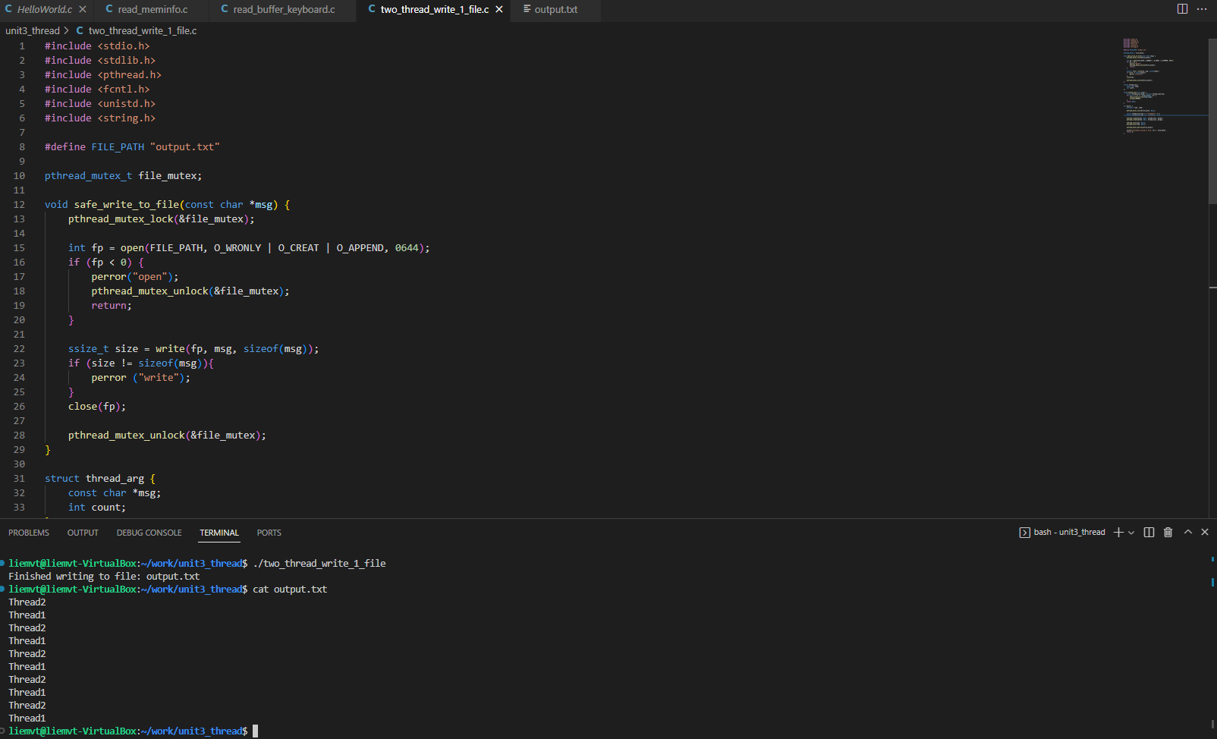
các hàm liên quan đến bảo vệ tài nguyên trong multi thread
1. Mutex (Mutual Exclusion) |  |  |  |  | 2. Semaphore
 | 🔐 1. pthread_mutex_t – Khai báo mutex |  |  |  |  | 🧱 sem_t – Khai báo biến Semaphore
 |  | pthread_mutex_t mutex; |  |  |  |  | sem_t sem;
 |  | Có thể khai báo theo 2 cách: |  |  |  |  | sem là biến semaphore kiểu sem_t, quản lý giá trị đếm và queue của thread đang chờ.
 |  | Static init (ngắn gọn, phổ biến cho mutex đơn giản): |  |  |  |  | Có thể được chia sẻ giữa các thread hoặc process (tuỳ tham số pshared).
 |  | pthread_mutex_t mutex = PTHREAD_MUTEX_INITIALIZER;
 |  | Dynamic init (khi cần dùng attribute):
 |  | pthread_mutexattr_t attr;
 |  | pthread_mutexattr_init(&attr);
 |  | pthread_mutexattr_settype(&attr, PTHREAD_MUTEX_RECURSIVE);
 |  | pthread_mutex_init(&mutex, &attr);

 | ✅ pthread_mutex_init() |  |  |  |  | ✅ sem_init()
 |  | Cú pháp: |  |  |  | Cú pháp:
 |  | int pthread_mutex_init(pthread_mutex_t *mutex, const pthread_mutexattr_t *attr); |  |  |  |  | int sem_init(sem_t *sem, int pshared, unsigned int value);
 |  | mutex: con trỏ đến mutex cần khởi tạo
 |  | attr: NULL nếu dùng mặc định, hoặc chỉ định kiểu mutex (normal, recursive,...) |  |  |  |  | Tham số | Ý nghĩa
 |  | Giá trị trả về: |  |  |  |  | sem | Con trỏ tới biến semaphore
 |  | 0: thành công |  |  |  |  | pshared | 0: chia sẻ giữa các thread trong cùng process
 |  | khác 0: lỗi |  |  |  |  |  | 1: chia sẻ giữa các process
 | 🔒 pthread_mutex_lock() |  |  |  |  |  | value | Giá trị khởi tạo (bao nhiêu thread được phép vào vùng critical cùng lúc)
 |  | Cú pháp:
 |  | int pthread_mutex_lock(pthread_mutex_t *mutex); |  |  |  | 📌 Gợi ý khởi tạo:
 |  | Chặn (block) cho đến khi mutex được mở khóa. |  |  |  |  | sem_init(&sem, 0, 1); // Binary semaphore – giống như mutex
 |  | Nếu mutex đã bị thread khác giữ, thread này sẽ bị treo. |  |  |  |  | sem_init(&sem, 0, N); // Counting semaphore – giới hạn N truy cập song song
 |  | 📌 Lưu ý: |  |  |  | Trả về:
 |  | Dùng trong critical section để đảm bảo an toàn dữ liệu. |  |  |  |  | 0 → Thành công
 |  | Nếu bạn lock 2 lần liên tiếp mà mutex không phải recursive, sẽ gây deadlock. |  |  |  |  | -1 → Lỗi (xem errno, ví dụ EINVAL, ENOMEM)
 | 🔁 pthread_mutex_trylock() |  |  |  |  | 🔽 sem_wait()
 | Cú pháp: |  |  |  |  | Cú pháp:
 |  | int pthread_mutex_trylock(pthread_mutex_t *mutex); |  |  |  |  | int sem_wait(sem_t *sem);
 |  | Giống lock, nhưng không chặn. |  |  |  | Cơ chế:
 |  | Nếu mutex đang bị giữ, hàm trả về EBUSY thay vì block. |  |  |  |  | Nếu sem > 0 → giảm sem và thread tiếp tục
 |  | 📌 Thường dùng trong các tình huống cần logic như: |  |  |  |  | Nếu sem = 0 → thread sẽ block (chờ đến khi có sem_post())
 |  | if (pthread_mutex_trylock(&mutex) == 0) { |  |  |  |  | 🧠 Nó giống lock nhưng cho phép nhiều thread vượt qua nếu value > 1
 |  | // Làm gì đó nhanh |  |  |  | Ví dụ:
 |  | pthread_mutex_unlock(&mutex); |  |  |  |  | sem_wait(&sem); // Nếu sem = 2, giảm còn 1 → thread được vào critical section
 |  | } else {
 |  | // Không lock được, xử lý khác |  |  |  | 🔼 sem_post()
 |  | } |  |  |  | Cú pháp:
 | 🔓 pthread_mutex_unlock() |  |  |  |  |  | int sem_post(sem_t *sem);
 |  | Cú pháp: |  |  |  | Cơ chế:
 |  | int pthread_mutex_unlock(pthread_mutex_t *mutex); |  |  |  |  | Tăng giá trị sem lên 1
 |  | Mở khóa mutex. |  |  |  |  | Nếu có thread đang chờ trong sem_wait(), thì 1 thread sẽ được đánh thức
 |  | Chỉ thread đã giữ mutex mới được mở khóa. |  |  |  |  | 🧠 Có thể gọi từ bất kỳ thread nào – không nhất thiết là thread đã sem_wait().
 |  | Nếu không, kết quả undefined behavior (có thể crash).
 |  |  |  |  |  | 💣 sem_destroy()
 | 💣 pthread_mutex_destroy() |  |  |  |  | Cú pháp:
 |  | Cú pháp: |  |  |  |  | int sem_destroy(sem_t *sem);
 |  | int pthread_mutex_destroy(pthread_mutex_t *mutex); |  |  |  |  | Giải phóng semaphore
 |  | Giải phóng tài nguyên liên quan đến mutex. |  |  |  |  | Chỉ gọi sau khi tất cả thread đã kết thúc sử dụng nó
 |  | Mutex phải được unlock trước khi gọi destroy. |  |  |  | 📌 Lưu ý:
 |  |  |  |  |  | Semaphore phải không được sử dụng bởi thread nào tại thời điểm gọi.
 |  |  |  |  |  | Dùng sau pthread_join() là hợp lý.

3. Atomic
⚙️ atomic_t – Biến nguyên tử trong Kernel
atomic_t là kiểu dữ liệu đặc biệt trong kernel để thao tác giá trị số nguyên an toàn trong môi trường đa luồng hoặc đa CPU.
Bảo đảm rằng các thao tác đọc/ghi/thay đổi giá trị diễn ra như một "atomic operation" – tức là không bị gián đoạn, không xảy ra race condition.

 | 📦 Khai báo và khởi tạo atomic_t
 |  | #include <linux/atomic.h>
 |  | atomic_t counter;
 |  | atomic_set(&counter, 0); // Khởi tạo giá trị ban đầu

 | 🧠 Các thao tác cơ bản |  | 🔄 Các thao tác nâng cao (synchronize/lock-free)

 | ✅ atomic_set(&counter, val) |  | 🔁 atomic_cmpxchg(&counter, old, new)
 | Đặt giá trị val vào biến counter. |  | Compare-And-Swap: nếu counter == old, thì gán new vào counter, trả về giá trị trước khi gán.
 |  | atomic_set(&counter, 5); |  | int old = atomic_read(&counter);
 |  |  |  | int ret = atomic_cmpxchg(&counter, old, new_val);
 | 📖 atomic_read(&counter) |  |  | if (ret == old) {
 | Đọc giá trị hiện tại của counter. Trả về kiểu int. |  |  | // Đã gán thành công
 |  | int val = atomic_read(&counter); |  | }
 | 🔼 atomic_inc(&counter) |  | 📌 Cực kỳ hữu ích để:
 | Tăng giá trị counter lên 1 (counter++). |  | Cập nhật tài nguyên khi biết chắc trạng thái hiện tại
 |  | atomic_inc(&counter); | Tránh lock
 | Tương đương: |  | Viết các thuật toán "lock-free"
 |  | atomic_add(&counter, 1);
 | 🔽 atomic_dec(&counter) |  | 🔁 atomic_xchg(&counter, new)
 | Giảm counter đi 1 (counter--). |  | Exchange: thay thế counter bằng new, trả về giá trị cũ.
 |  | atomic_dec(&counter); |  | int prev = atomic_xchg(&counter, 100);
 | Tương đương: |  | 📌 Dùng để reset counter, hoặc đảm bảo thao tác set + read trong 1 bước nguyên tử.
 |  | atomic_sub(&counter, 1);
 | ➕ atomic_add(val, &counter)
 | Cộng val vào counter.
 |  | atomic_add(10, &counter); // counter += 10;
 | ➖ atomic_sub(val, &counter)
 | Trừ val khỏi counter.
 |  | atomic_sub(5, &counter); // counter -= 5;

